图纸信息表
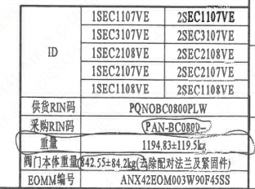
页码 | 表格名称 | 字段名称 | 字段值 | 标准字段名 | 标准字段值
1 | 阀门参数表 | ID | 1SEC1107VE,2SEC1107VE,1SEC3107VE,2SEC3107VE,1SEC2108VE,2SEC1107VE,1SEC2107VE,2SEC2107VE,1SEC1108VE,2SEC1108VE | 功能位置编码 | 1SEC1107VE,2SEC1107VE,1SEC3107VE,2SEC3107VE,1SEC2108VE,2SEC1107VE,1SEC2107VE,2SEC2107VE,1SEC1108VE,2SEC1108VE
1 | 阀门参数表 | 供货RIN码 | PQNOBC0800PLW | 供货RIN码 | PQNOBC0800PLW
1 | 阀门参数表 | 采购RIN码 | PAN-BC0800- | 采购RIN码 | PAN-BC0800-
1 | 阀门参数表 | 重量 | 1194.83±119.5kg
1 | 阀门参数表 | 阀门本体重量 | 842.55±84.2kg（去除配对法兰及紧固件）
1 | 阀门参数表 | EOMM编号 | ANX42EOM003W90F45SS
1 | 主要性能参数 | 公称尺寸 | DN800 | 阀门入口口径 | DN800
 |  |  |  | 阀门出口口径 | DN800
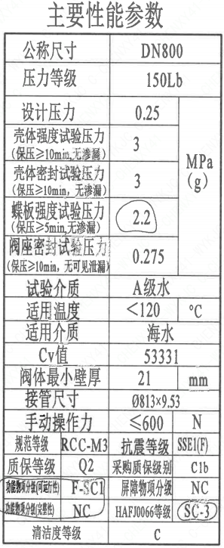
1 | 主要性能参数 | 压力等级 | 150Lb
1 | 主要性能参数 | 设计压力 | 0.25 | 设计压力 | 0.25
1 | 主要性能参数 | 壳体强度试验压力（保压≥10min，无渗漏） | 3
1 | 主要性能参数 | 壳体密封试验压力（保压≥10min，无渗漏） | 3 | .
1 | 主要性能参数 | 蝶板强度试验压力（保压≥5min，无渗漏） | 2.2
1 | 主要性能参数 | 阀座密封试验压力（保压≥10min，无可见泄露） | 0.275
1 | 主要性能参数 | 试验介质 | A级水
1 | 主要性能参数 | 适用温度 | <120
1 | 主要性能参数 | 适用介质 | 海水 | 流体介质 | E
1 | 主要性能参数 | Cv值 | 53331 | 设计要求流量系数 | 53331
1 | 主要性能参数 | 阀体最小壁厚 | 21
1 | 主要性能参数 | 接管尺寸 | ∅813×9.53 | 入口接管外径 | 813
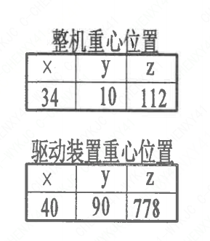
 |  |  |  | 入口接管壁厚 | 9.53
 |  |  |  | 出口接管外径 | 813
 |  |  |  | 出口接管壁厚 | 9.53
1 | 主要性能参数 | 手动操作力 | ≤600
1 | 主要性能参数 | 规范等级 | RCC-M3 | 规范等级 | RCC-M3
1 | 主要性能参数 | 抗震等级 | SSE1（F) | 抗震要求 | SSE1
 |  |  |  | 抗震分类 | F
1 | 主要性能参数 | 质保等级 | Q2 | 物项质保等级 | Q2
1 | 主要性能参数 | 采购质保级别 | C1b
1 | 主要性能参数 | 功能物项分级（可运行性） | F-SC1 | 功能物项分级（可运行性） | F-SC1
1 | 主要性能参数 | 屏障物项分级 | NC | 屏障物项分级 | NC
1 | 主要性能参数 | 功能物项分级（完整性） | NC | 功能物项分级（完整性） | NC
1 | 主要性能参数 | HAF J0066等级 | SC-3 | 核安全等级（阀门本体） | SC-3
1 | 主要性能参数 | 清洁度等级 | C | 清洁度等级 | C
1 | 阀门重心信息表 | 整机重心位置 | （34,10,112）
1 | 阀门重心信息表 | 驱动装置重心位置 | （40,90,778）

材料清单
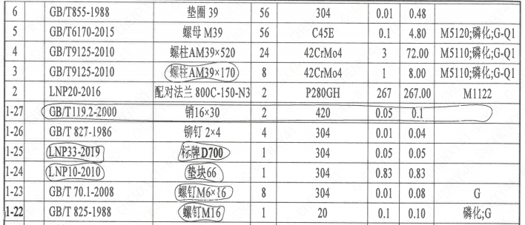
页码 | 序号 | 幅面 | 代号 | 名称 | 数量 | 材料 | 单件 | 总计 | 备注
1 | 1 |  | HCB01-DN800-ZZT | 海水蝶阀 | 1 | H-G-800H3Ds371X-150C
1 | 1-1 |  | LNB31-2007 | 减摩调整垫60 | 1 | ZCuAl10Fe5Ni5 | 0.24 | 0.24
1 | 1-2 |  | GB/T 5781-2016 | 螺柱M16×45 | 6 | 42CrMo4 | 0.08 | 0.48 | M5110;磷化;G-Q1
1 | 1-3 |  | GB/T 855-1988 | 垫圈16 | 6 | 304 | 0.01 | 0.06
1 | 1-4 |  | LNP12-2010 | 端盖180 | 1 | P280GH | 4.5 | 4.5 | M1122;G
1 | 1-5 |  | LNP06-2010 | O形圈96×3.5 | 1 | EPDM | 0.01 | 0.01
1 | 1-6 |  | LNP11-2010 | 对开圆环60A | 1 | ZCuAl10Fe5Ni5 | 0.37 | 0.37
1 | 1-7 |  | LNP09-2010 | 轴承Ⅲ70A×52 | 1 | ZCuAl10Fe5Ni5 | 1.01 | 1.01
1 | 1-8 |  | LNP05-2010 | 下阀轴800-N3 | 1 | SAF2507 | 7.5 | 7.5 | ST/JSTJ03;G
1 | 1-9 |  | LNP02-2010 | 蝶板800-150-N3 | 1 | ZSAF2507 | 141 | 141 | ST/JST J04
1 | 1-10 |  | BLNP04-2010 | 阀座800-N3 | 1 | SAF2507 | 12.1 | 12.1 | ST/JST J03;G
1 | 1-11 |  | LNP03-2011 | 阀轴800 | 1 | EPDM | 17.14 | 17.14 | ★
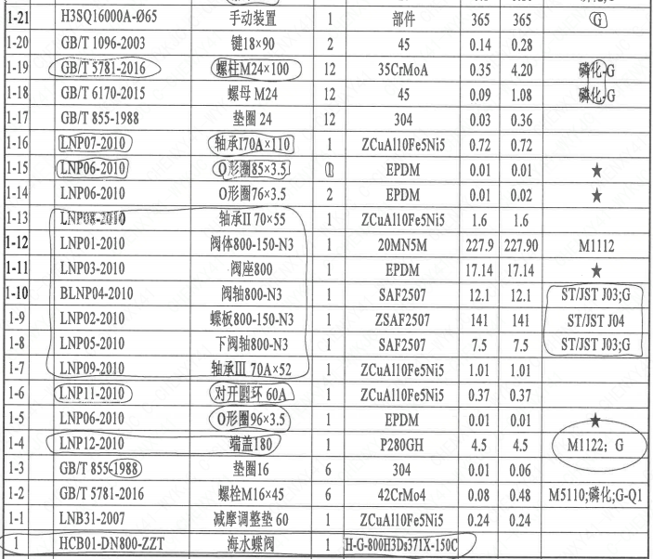
1 | 1-12 |  | LNP01-2010 | 蝶板800-150-N3 | 1 | 20MN5M | 227.9 | 227.90 | M1112
1 | 1-13 |  | LNP08-2010 | 轴承Ⅱ70×55 | 1 | ZCuAl10Fe5Ni5 | 1.6 | 1.6
1 | 1-14 |  | LNP06-2010 | O形圈76×3.5 | 2 | EPDM | 0.01 | 0.02 | ★
1 | 1-15 |  | LNP06-2010 | O形圈85x3.5 | 1 | EPDM | 0.01 | 0.01 | ★
1 | 1-16 |  | LNP07-2010 | 轴承170A×110 | 1 | ZCuAl10Fe5Ni5 | 0.72 | 0.72
1 | 1-17 |  | GB/T 885-1988 | 垫圈24 | 12 | 304 | 0.03 | 0.36
1 | 1-18 |  | GB/T 6170-2015 | 螺母M24 | 12 | 45 | 0.09 | 1.08 | 磷化;G
1 | 1-19 |  | GB/T 5781-2016 | 螺柱M24×100 | 12 | 35CrMoA | 0.35 | 4.20 | 磷化;G
1 | 1-20 |  | GB/T 1096-2003 | 键18×90 | 2 | 45 | 0.14 | 0.28
1 | 1-21 |  | H3SQ16000A-∅65 | 手动装置 | 1 | 部件 | 365 | 365 | G
1 | 1-22 |  | GB/T 825-1988 | 螺钉M16 | 1 | 20 | 0.1 | 0.10 | 磷化;G
1 | 1-23 |  | GB/T 70.1-2008 | 螺钉M6×16 | 8 | 304 | 0.01 | 0.08 | G
1 | 1-24 |  | LNP10-2010 | 垫块66 | 1 | 304 | 0.83 | 0.83
1 | 1-25 |  | LNP33-2019 | 标牌D700 | 1 | 304 | 0.05 | 0.05
1 | 1-26 |  | GB/T 827-1986 | 铆钉2x4 | 4 | 304 | 0.01 | 0.04
1 | 1-27 |  | GB/T119.2-2000 | 销16×30 | 2 | 420 | 0.05 | 0.1
1 | 2 |  | LNP20-2016 | 配对法兰800C-150-N3 | 2 | P280GH | 267 | 267.00 | M1122
1 | 3 |  | GB/T9125-2010 | 螺柱AM39×170 | 8 | 42CrMo4 | 1 | 8.00 | M5110;磷化;G-Q1
1 | 4 |  | GB/T9125-2010 | 螺柱AM33×150 | 24 | 42CrMo4 | 3 | 72.00 | M5110;磷化;G-Q1
1 | 5 |  | GB/T6170-2015 | 螺母 M39 | 56 | C45E | 0.1 | 4.80 | M5120;磷化;G-Q1
1 | 6 |  | GB/T855-1988 | 垫圈39 | 56 | 304 | 0.01 | 0.48

技术要求
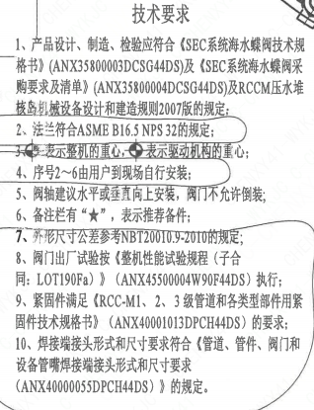
页码 | 字段名称 | 内容
1 | 技术要求-1 | 1、产品设计、制造、检验应符合《SEC系统海水蝶阀技术规格书》（ANX35800003DCSG44DS)及《SEC系统海水蝶阀采购要求及清单》（ANX35800004DCSG44DS)及RCCM压水堆核岛机械设备设计和建造规则2007版的规定；
1 | 技术要求-2 | 2、法兰符合ASME B16.5NPS 32的规定；
1 | 技术要求-3 | 3、表示整机的重心，表示驱动机构的重心；
1 | 技术要求-4 | 4、序号2~6由用户到现场自行安装；
1 | 技术要求-5 | 5、阀轴建议水平或垂直向上安装，阀门不允许倒装；
1 | 技术要求-6 | 6、备注栏有“★”，表示推荐备件；
1 | 技术要求-7 | 7、外形尺寸公差参考NBT20010.9-2010的规定；
1 | 技术要求-8 | 8、阀门出厂试验按《整机性能试验规程（子合同：LOT190Fa）》（ANX45500004W90F44DS） 执行；
1 | 技术要求-9 | 9、紧固件满足《RCC-M1、2、3级管道和各类型部件用紧固件技术规格书》（ANX40001013DPCH44DS）的要求；
1 | 技术要求-10 | 10、焊接端接头形式和尺寸要求符合《管道、管件、阀门和设备管嘴焊接端接头形式和尺寸要求（ANX40000055DPCH44DS）》的规定。
1 | 采购要求及清单文件编码 | ANX35800004DCSG44DS

图签栏
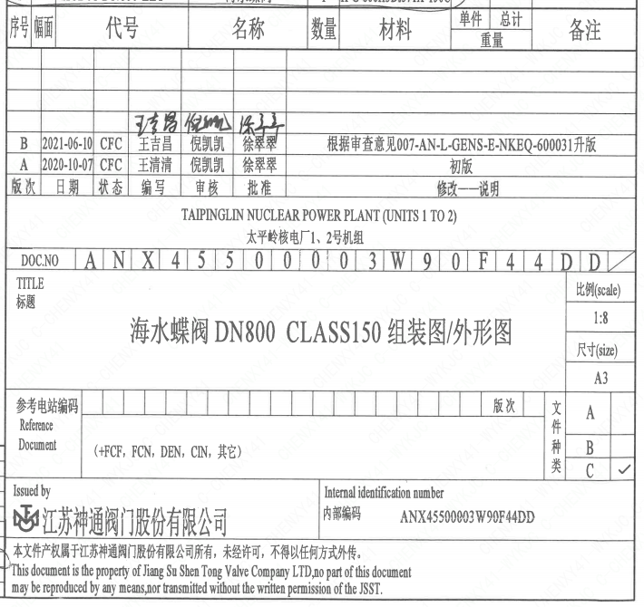
页码 | 文件编码 | 卷标 | 标题 | 参考文件编码 | 参考电站编码版次
1 | ANX45500003W90F44DD |  | 海水蝶阀DN800 CLASS150组装图/外形图

